Sheet1
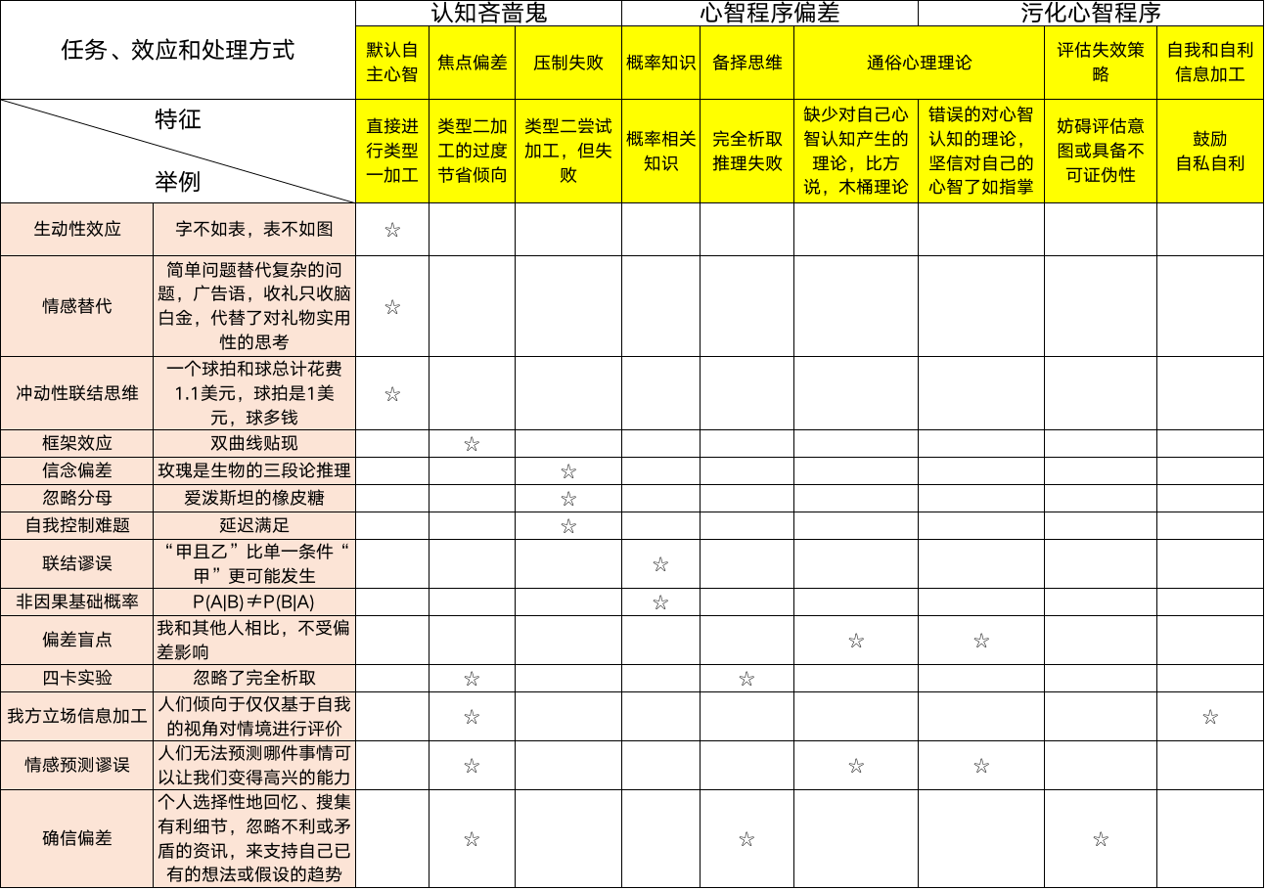
任务、效应和处理方式 |  | 认知吝啬鬼 |  |  | 心智程序偏差 |  |  | 污化心智程序
 |  | 默认自主心智 | 焦点偏差 | 压制失败 | 概率知识 | 备择思维 | 通俗心理理论 |  | 评估失效策略 | 自我和自利信息加工
特征 举例 |  | 直接进行类型一加工 | 类型二加工的过度节省倾向 | 类型二尝试加工，但失败 | 概率相关知识 | 完全析取推理失败 | 缺少对自己心智认知产生的理论，比方说，木桶理论 | 错误的对心智认知的理论，坚信对自己的心智了如指掌 | 妨碍评估意图或具备不可证伪性 | 鼓励 自私自利
生动性效应 | 字不如表，表不如图 | ✩
情感替代 | 简单问题替代复杂的问题，广告语，收礼只收脑白金，代替了对礼物实用性的思考 | ✩
冲动性联结思维 | 一个球拍和球总计花费1.1美元，球拍是1美元，球多钱 | ✩
框架效应 | 双曲线贴现 |  | ✩
信念偏差 | 玫瑰是生物的三段论推理 |  |  | ✩
忽略分母 | 爱泼斯坦的橡皮糖 |  |  | ✩
自我控制难题 | 延迟满足 |  |  | ✩
联结谬误 | “甲且乙”比单一条件“甲”更可能发生 |  |  |  | ✩
非因果基础概率 | P(A|B)≠P(B|A) |  |  |  | ✩
偏差盲点 | 我和其他人相比，不受偏差影响 |  |  |  |  |  | ✩ | ✩
四卡实验 | 忽略了完全析取 |  | ✩ |  |  | ✩
我方立场信息加工 | 人们倾向于仅仅基于自我的视角对情境进行评价 |  | ✩ |  |  |  |  |  |  | ✩
情感预测谬误 | 人们无法预测哪件事情可以让我们变得高兴的能力 |  | ✩ |  |  |  | ✩ | ✩
确信偏差 | 个人选择性地回忆、搜集有利细节，忽略不利或矛盾的资讯，来支持自己已有的想法或假设的趋势 |  | ✩ |  |  | ✩ |  |  | ✩

